Sheet1
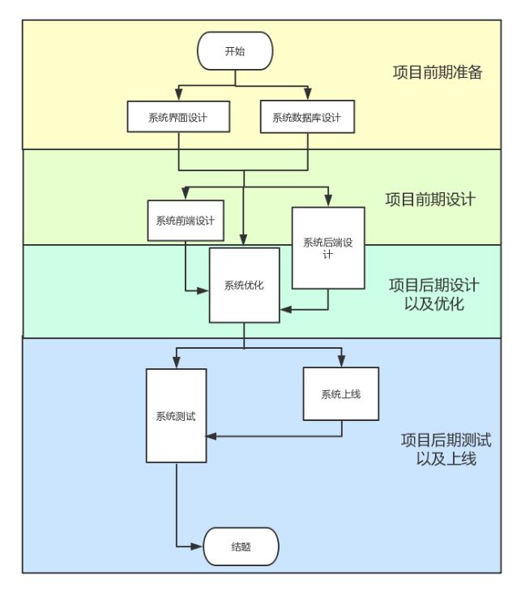
任务名称 | 任务时间 | 负责人 | 合作组员
系统界面设计 | 10.22-10.29 | 李英杰 | 王熠明 李英杰 赵斐斐 郑兴建 祝洪宇 姚晨昕 周嘉琪
系统数据库设计 | 10.22-10.29 | 王熠明 | 王熠明 李英杰 赵斐斐 郑兴建 祝洪宇 姚晨昕 周嘉琪
系统前端设计 | 10.30-11.14 | 周嘉琪 | 王熠明 李英杰 赵斐斐 郑兴建 祝洪宇 姚晨昕 周嘉琪
样式设计 | 10.30-11.14 | 赵斐斐 | 李英杰 赵斐斐 姚晨昕 周嘉琪
模拟数据填充 | 10.30-11.14 | 郑兴建 | 王熠明 郑兴建 祝洪宇
系统后端设计 | 10.30-11.27 | 祝洪宇 | 王熠明 李英杰 赵斐斐 郑兴建 祝洪宇 姚晨昕 周嘉琪
权限设计 | 10.30-11.27 | 祝洪宇 | 郑兴建 祝洪宇 姚晨昕 周嘉琪
试卷生成 | 10.30-11.10 | 王熠明 | 王熠明 李英杰 赵斐斐
考试集成 | 11.10-11.27 | 李英杰 | 王熠明 李英杰 郑兴建
数据库填充 | 10.30-11.27 | 周嘉琪 | 赵斐斐 祝洪宇 姚晨昕 周嘉琪
数据分析 | 10.30-11.27 | 姚晨昕 | 李英杰 赵斐斐 姚晨昕 周嘉琪
整体优化 | 11.7-12.10 | 王熠明 | 王熠明 李英杰 赵斐斐 郑兴建 祝洪宇 姚晨昕 周嘉琪
前端优化 | 11.7-12.10 | 周嘉琪 | 李英杰 赵斐斐 姚晨昕 周嘉琪
后端优化 | 11.7-12.10 | 祝洪宇 | 王熠明 郑兴建 祝洪宇
其他优化 | 11.7-12.10 | 王熠明 | 王熠明 李英杰 赵斐斐 郑兴建 祝洪宇 姚晨昕 周嘉琪
小程序上线 | 12.11-12.19 | 李英杰 | 王熠明 李英杰 赵斐斐 郑兴建 祝洪宇 姚晨昕 周嘉琪
小程序测试 | 12.11-12.26 | 李英杰 | 王熠明 李英杰 赵斐斐 郑兴建 祝洪宇 姚晨昕 周嘉琪
文档撰写以及整理 | 10.22-12.26 | 姚晨昕 | 王熠明 李英杰 赵斐斐 郑兴建 祝洪宇 姚晨昕 周嘉琪

